T S ZT
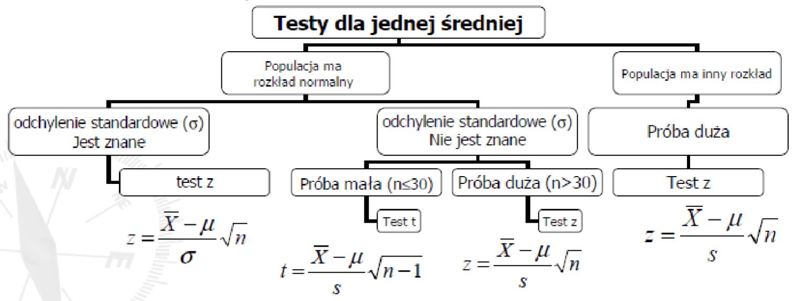
średnia | 2.76 | rozkład normalny | nieznane odchylenie standardowe populacji | mała próba
odchylanie | 0.709
próba | 5
badane | 2

Wynik: | 2.143864598

 | zakładamy ze równe

Korel
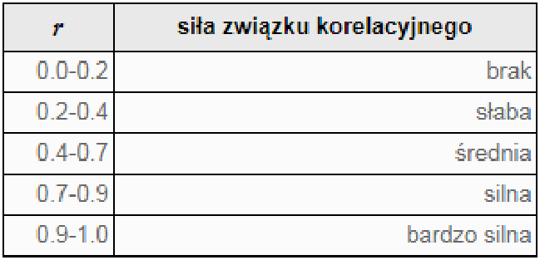
sr | sr |  |  | 12 | cov
3 | 40
odch | odch
1.4142135624 | 8.94427191
xi | yi | x-sr | y-sr | (x-sr)(y-sr) | (x-sr)^2 | (y-sr)^2
1 | 30 | -2 | -10 | 20 | 4 | 100 |  | r | 0.94868329805
2 | 30 | -1 | -10 | 10 | 1 | 100 | r | r | 0.94868329805
3 | 40 | 0 | 0 | 0 | 0 | 0
4 | 50 | 1 | 10 | 10 | 1 | 100 | regresja liniowa
5 | 50 | 2 | 10 | 20 | 4 | 100 | a | 6
 |  |  |  | 0 | 0 | 0 | b | 22
 |  |  |  | 0 | 0 | 0
 |  |  |  | 0 | 0 | 0
 |  |  |  | 0 | 0 | 0
 |  |  |  | 0 | 0 | 0
 |  |  |  | 0 | 0 | 0
 |  |  |  | 0 | 0 | 0
 |  |  |  | 0 | 0 | 0
 |  |  |  | 0 | 0 | 0
 |  |  |  | 0 | 0 | 0
 |  |  |  | 0 | 0 | 0
 |  |  |  | 0 | 0 | 0
 |  |  |  | 0 | 0 | 0 |  |  | 12 | 0.9
 |  |  |  | 0 | 0 | 0 |  |  | 15
 |  |  |  | 0 | 0 | 0
 |  |  |  | 0 | 0 | 0
 |  |  |  | 0 | 0 | 0
 |  |  |  | 0 | 0 | 0
 |  |  |  | 0 | 0 | 0 |  |  |  | a | 6 | 22 | b
 |  |  |  | 0 | 0 | 0 |  |  |  |  | 1.1547005384 | 3.829708431
 |  |  |  | 0 | 0 | 0 |  |  |  | r | 0.9 | 3.6514837167
 |  |  |  | 0 | 0 | 0 |  |  |  |  | 27 | 3 | srx
 |  |  |  | 0 | 0 | 0 |  |  |  |  | 360 | 40 | sry
 |  |  |  | 0 | 0 | 0
 |  |  |  | 0 | 0 | 0
 |  |  |  | 0 | 0 | 0
 |  |  |  | 0 | 0 | 0
 |  |  |  | 0 | 0 | 0
 |  |  |  | 0 | 0 | 0
 |  |  |  | 0 | 0 | 0
 |  |  |  | 0 | 0 | 0
 |  |  |  | 0 | 0 | 0
 |  |  |  | 0 | 0 | 0
 |  |  |  | 0 | 0 | 0
 |  |  |  | 0 | 0 | 0
 |  |  |  | 0 | 0 | 0
 |  |  |  | 0 | 0 | 0
 |  |  |  | 0 | 0 | 0
 |  |  |  | 0 | 0 | 0
 |  |  |  | 0 | 0 | 0
 |  |  |  | 0 | 0 | 0
 |  |  |  | 0 | 0 | 0
 |  |  |  | 0 | 0 | 0
 |  |  |  | 0 | 0 | 0
 |  |  |  | 0 | 0 | 0
 |  |  |  | 0 | 0 | 0
 |  |  |  | 0 | 0 | 0
 |  |  |  | 0 | 0 | 0
 |  |  |  | 0 | 0 | 0
 |  |  |  | 0 | 0 | 0
 |  |  |  | 0 | 0 | 0
 |  |  |  | 0 | 0 | 0
 |  |  |  | 0 | 0 | 0
 |  |  |  | 0 | 0 | 0
 |  |  |  | 0 | 0 | 0
 |  |  |  | 0 | 0 | 0
 |  |  |  | 0 | 0 | 0
 |  |  |  | 0 | 0 | 0
 |  |  |  | 0 | 0 | 0
 |  |  |  | 0 | 0 | 0
 |  |  |  | 0 | 0 | 0
 |  |  |  | 0 | 0 | 0
 |  |  |  | 0 | 0 | 0
 |  |  |  | 0 | 0 | 0
 |  |  |  | 0 | 0 | 0
 |  |  |  | 0 | 0 | 0
 |  |  |  | 0 | 0 | 0
 |  |  |  | 0 | 0 | 0
 |  |  |  | 0 | 0 | 0
 |  |  |  | 0 | 0 | 0
 |  |  |  | 0 | 0 | 0
 |  |  |  | 0 | 0 | 0
 |  |  |  | 0 | 0 | 0
 |  |  |  | 0 | 0 | 0
 |  |  |  | 0 | 0 | 0
 |  |  |  | 0 | 0 | 0
 |  |  |  | 0 | 0 | 0
 |  |  |  | 0 | 0 | 0
 |  |  |  | 0 | 0 | 0
 |  |  |  | 0 | 0 | 0
 |  |  |  | 0 | 0 | 0
 |  |  |  | 0 | 0 | 0
 |  |  |  | 0 | 0 | 0
 |  |  |  | 0 | 0 | 0
 |  |  |  | 0 | 0 | 0
 |  |  |  | 0 | 0 | 0
 |  |  |  | 0 | 0 | 0
 |  |  |  | 0 | 0 | 0
 |  |  |  | 0 | 0 | 0
 |  |  |  | 0 | 0 | 0

